信用交易
融资融券市场交易数据统计(2023-04-07)

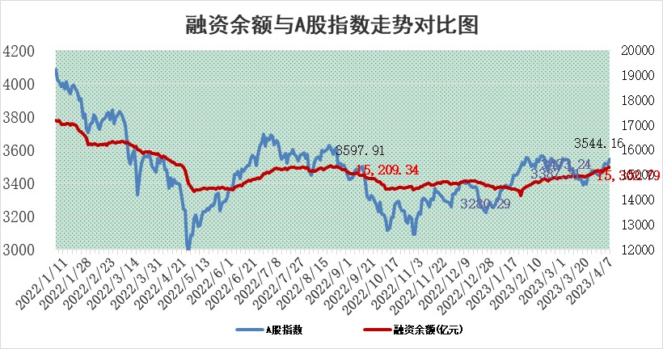
标的证券 | 融资融券余额（亿元） | 融资余额（亿元） | 融券余额（亿元） | 融资买入额（亿元） | 融资融券规模变化（亿元） | 融资余额增幅(‰) | 融券余额增幅(%)
统计数据 | 16,274.28 | 15,302.79 | 970.25 | 944.39 | -8.52 | -1.39 | 1.33

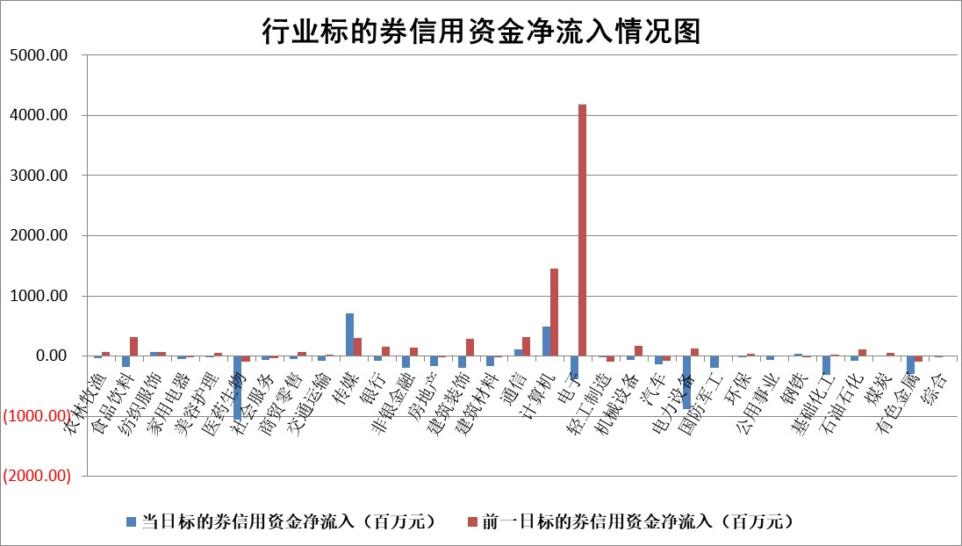

标的基金代码 | 标的基金简称 | 融资余额/市值(%) | 融资余额增幅(%) | 融资买入额/成交金额(%) | （融资余额净增额-融券余额净增额）/市值(‱) | 融券余额降幅(%) | ABS[（融资余额净增额-融券余额净增额）/市值净增额-1](%)
159902 | 华夏中小板ETF | 0.00 | 0.00 | 0.00 | 0.00 | 0.00 | 100.00
159915 | 易方达创业板ETF | 1.81 | -3.78 | 383.89 | -7.11 | -0.02 | 111.23
159919 | 嘉实沪深300ETF | 4.50 | -1.27 | 1.52 | -4.67 | 8.80 | 106.11
159920 | 华夏恒生ETF | 70.32 | -0.01 | 3.42 | -0.67 | -1.42 | 100.48
159922 | 嘉实中证500ETF | 0.70 | -6.37 | 441.64 | -10.12 | -0.64 | 111.93
159925 | 南方沪深300ETF | 0.02 | -4.10 | 0.00 | -0.09 | 0.00 | 100.13
159928 | 消费ETF | 0.76 | 3.33 | 4.21 | 2.68 | 2.19 | 104.70
159934 | 易方达黄金ETF | 382.26 | 0.19 | 39.69 | 73.03 | 0.00 | 447.36
159939 | 全指信息技术ETF | 0.40 | -4.95 | 21.25 | -5.21 | -16.14 | 108.94
159940 | 全指金融地产ETF | 0.18 | 3.86 | 0.16 | 0.66 | 0.00 | 99.23
159995 | 半导体芯片ETF | 1.53 | -3.44 | 183.98 | -6.73 | -4.91 | 107.19
159997 | 天弘中证电子ETF | 1.19 | -2.15 | 7.62 | -2.82 | -1.18 | 102.42
159998 | 天弘中证计算机主题ETF | 0.48 | 43.75 | 0.42 | 10.74 | -17.36 | 91.12
510050 | 华夏上证50ETF | 9.69 | -0.05 | 95.94 | -1.34 | -7.16 | 101.42
510180 | 华安上证180ETF | 0.45 | -0.08 | 0.54 | -0.11 | -4.21 | 100.19
510880 | 华泰柏瑞红利ETF | 0.20 | -11.38 | 0.86 | -2.57 | 10.58 | 54.95
510900 | 易方达恒生H股ETF | 97.98 | -0.12 | 0.35 | -11.40 | 0.00 | 109.29
511010 | 5年期国债ETF | 0.00 | 0.00 | 0.00 | 0.00 | 0.00 | 100.00
511380 | 可转债及可交换债券ETF | 7.93 | -6.01 | 2.61 | -50.75 | 0.00 | 822.12
512000 | 全指证券ETF | 5.98 | 0.49 | 10.03 | 2.28 | -1.64 | 98.64
512010 | 沪深300医药卫生ETF | 4.27 | 5.86 | 124.41 | 23.27 | -2.51 | 96.16
512070 | 沪深300非银ETF | 1.61 | 0.14 | 46.77 | 0.35 | 6.81 | 99.83
512400 | 南方中证申万有色金属ETF | 1.12 | -2.63 | 0.61 | 1.03 | 10.43 | 98.12
512580 | 广发中证环保产业ETF | 0.90 | 8.53 | 0.52 | 7.14 | 0.23 | 131.10
512660 | 国泰中证军工ETF | 2.69 | -3.83 | 9.34 | -7.51 | 8.37 | 345.22
512800 | 华宝中证银行ETF | 17.22 | 0.20 | 1.74 | 10.84 | 26.84 | 79.12
512980 | 广发中证传媒ETF | 0.80 | 38.37 | 299.59 | 19.83 | -23.45 | 95.47
515030 | 华夏中证新能源汽车ETF | 2.17 | -0.34 | 14.45 | -5.53 | -13.48 | 108.14
515050 | 华夏中证5G通信主题ETF | 0.93 | 2.20 | 8.83 | 1.99 | -0.14 | 128.20
515070 | 华夏中证人工智能ETF | 2.14 | -5.84 | 7.08 | -13.47 | -1.64 | 110.28
标的股票比较指标 |  | 融资余额/流通A股市值(%) | 融资余额增幅(%) | 融资买入额/成交金额(%) | （融资余额净增额-融券余额净增额）/流通A股市值(‱) | 融券余额降幅(%) | ABS[（融资余额净增额-融券余额净增额）/流通A股市值净增额-1](%)
前十名标的个股 |  | 仁东控股 | 老凤祥 | 江苏舜天 | 凌云光 | 恒泰艾普 | 金百泽
 |  | 全柴动力 | 奋达科技 | 农业银行 | 奥比中光 | 申菱环境 | 纬德信息
 |  | 莱茵生物 | 海天精工 | 晨鸣纸业 | 奋达科技 | 金财互联 | 寒锐钴业
 |  | 海兰信 | 拓荆科技 | 嘉戎技术 | 拓荆科技 | 南模生物 | 翔丰华
 |  | 亚通股份 | 奥比中光 | 光大银行 | 神州泰岳 | 长阳科技 | 昱能科技
 |  | 司尔特 | 鼎阳科技 | 香江控股 | 兆龙互连 | 金杯汽车 | 九芝堂
 |  | 数码视讯 | 国力股份 | 帕瓦股份 | 捷邦科技 | 巨轮智能 | 润阳科技
 |  | 元琛科技 | 毕得医药 | 卓锦股份 | 创世纪 | 宝莫股份 | 新劲刚
 |  | 晨鸣纸业 | 唯捷创芯 | 锦龙股份 | 顺网科技 | 商络电子 | 凯盛新材
 |  | 电气风电 | 吉比特 | 七匹狼 | 星期六 | 达华智能 | 中国黄金
后十名标的个股 |  | 泽达易盛 | 英杰电气 | 皖通高速 | 金百泽 | 西藏天路 | 长阳科技
 |  | 中航机电 | 中科微至 | 泽达易盛 | 英杰电气 | 盛德鑫泰 | 鸿泉物联
 |  | 欧派家居 | 兆威机电 | 中航机电 | 荣信文化 | 青松建化 | 赣锋锂业
 |  | 盐津铺子 | 金百泽 | 蓝光发展 | 省广集团 | 纬德信息 | 德科立
 |  | 飞科电器 | 和林微纳 | 迈得医疗 | 泽璟制药 | 山西焦煤 | 雷电微力
 |  | 岱美股份 | 康缘药业 | 保力新 | 云从科技 | 天马科技 | 九强生物
 |  | 中国人寿 | 兴化股份 | 搜于特 | 中科微至 | 国机精工 | 宏华数科 | ;
 |  | 三棵树 | 深桑达A | 盐津铺子 | 和林微纳 | 埃夫特 | 中国船舶
 |  | 中信特钢 | 容知日新 | 西子洁能 | 海光信息 | 上海谊众 | 富临精工
 |  | 古井贡酒 | 美好医疗 | 方大集团 | 德科立 | 三川智慧 | 东方日升
说明：1.以上普通交易数据和信用交易数据皆以交易日收盘后数据为基准；2.上述标的证券总数据只计算标的证券市场总数据，不包括从标的证券中调出去标的证券数据，所以与交易所公布的总值略有不同； 3.上述行业采用申万一级行业分类；4.以上标的基金和标的个股中比较的6个指标值中：前5个（从左至右）为正向指标，值越大排名越靠前；第6个为逆向指标，值越小，排名越靠前；5.第6个指标中ABS[]表示求绝对值，其主要用于考量信用资金相对净流入对股价相对净变化的贡献程度；6.数据来源：wind，交易所。

 | 证券代码 | 新增融资余额 | 融资买入额 | 融资买入增幅前10
远大智能 | 002689 | 28175353 | 42268582 | 199%
亚太股份 | 002284 | 21555247 | 34242865 | 82%
赛诺医疗 | 688108 | 72122899 | 101076547 | 78%
湖南发展 | 000722 | 66023557 | 137112987 | 75%
柘中股份 | 002346 | 14584119 | 36845980 | 58%
国城矿业 | 000688 | 24683149 | 48240585 | 54%
兆新股份 | 002256 | 1985058 | 4066269 | 52%
凯美特气 | 002549 | 33806472 | 61340055 | 52%
华昌达 | 300278 | 13474542 | 19303225 | 48%
新华联 | 000620 | 27311937 | 39201759 | 43%

 | 证券代码 | 新增融资余额 | 融资买入额 | 融资买入增幅前10
兔宝宝 | 002043 | 73310337 | 89923983 | 334%
捷昌驱动 | 603583 | 26026415 | 31686727 | 262%
湘财股份 | 600095 | 94196837 | 132280449 | 252%
中谷物流 | 603565 | 49103883 | 60098371 | 234%
中青宝 | 300052 | 24215352 | 31377809 | 98%
顾家家居 | 603816 | 138518545 | 188424210 | 78%
喜临门 | 603008 | 31503289 | 48351944 | 77%
财信发展 | 000838 | 10831830 | 17666790 | 74%
苏州银行 | 002966 | 10578096 | 19143736 | 72%
金诚信 | 603979 | 23858538 | 36098133 | 60%

